Cálculo de exigências
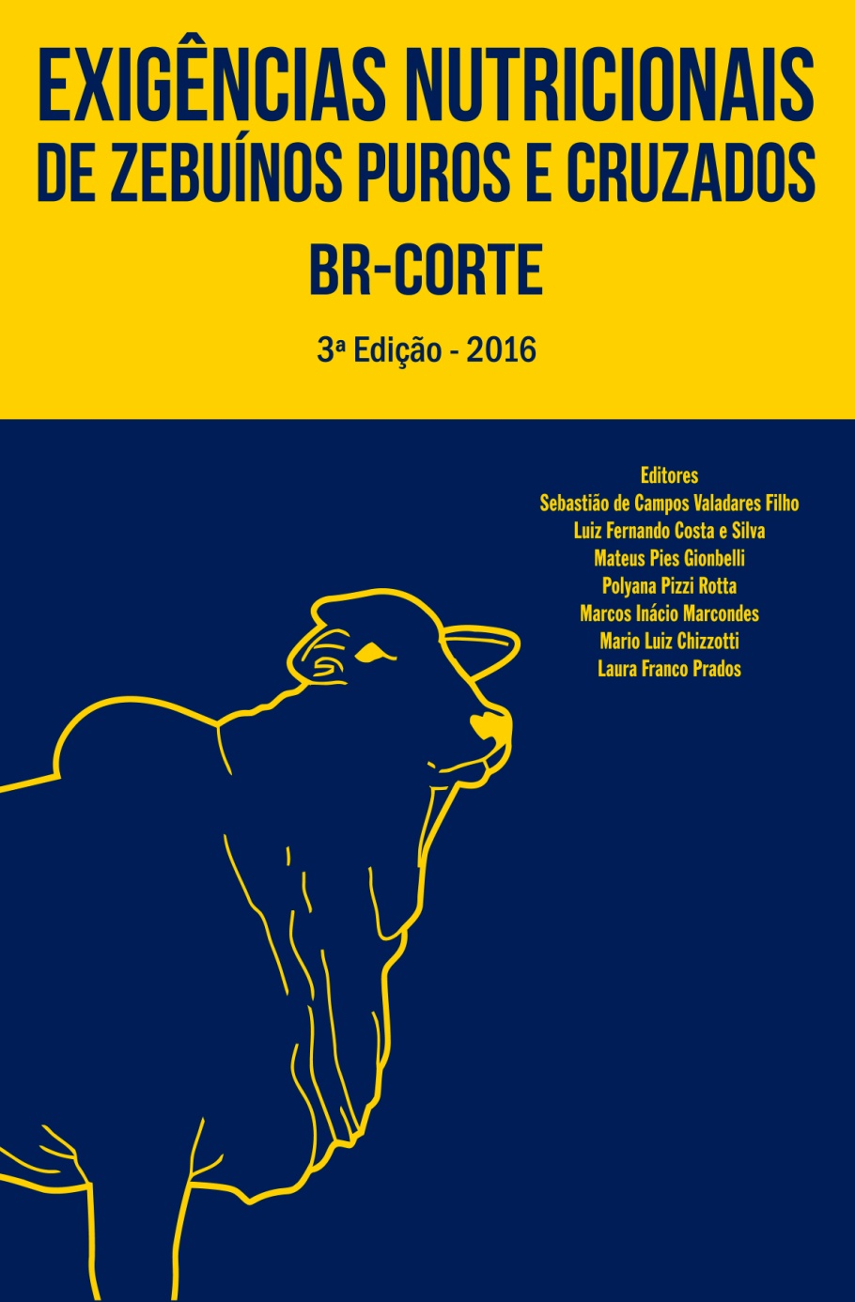
V 1.01
 |  |  |  | Planilha para cálculo das exigências nutricionais de bovinos em crescimento e terminação (BR-CORTE 2010 e BR-CORTE 2016)

 |  |  |  | REQUERIMENTOS DIÁRIOS
 |  |  |  | Exigência | Código | Unidade | BR-CORTE 2010 | BR-CORTE 2016 | Variação, % |  |  | BR-Corte 2010
 |  |  |  | Peso Corporal em Jejum | PCJ | kg | 336 | 341 | 1.6 |  |  | 7.6893795263
 |  |  |  | Peso de Corpo Vazio | PCVZ | kg | 290 | 291 | 0.2 |  |  | 0.53825656684
 |  |  |  | Ganho de Peso de Corpo Vazio | GPCVZ | kg | 0.96 | 0.96 | 0.8 |  |  | 6.1515036211
 |  |  |  | Peso de Corpo Vazio equivalente | PCVZeq | kg | 297 | 300 | 1.1 |  |  | 5.2287780779
 |  |  |  | Consumo de Matéria Seca | CMS | kg | 7.69 | 7.65 | -0.6 |  |  | 1.9223448816
 |  |  |  | Extrato Etéreo - máximo | EEmax | kg | 0.538 | 0.535 | -0.6 |  |  | 4.6598160062
 |  |  |  | Carboidratos Não Fibrosos - máximo | CNFmax | kg | 6.15 | 6.12 | -0.6 |  |  | 20.545128771
 |  |  |  | Fibra em Detergente Neutro - máximo | FDNmax | kg | 5.23 | 5.20 | -0.6 |  |  | 16.847005593
 |  |  |  | Fibra em Detergente Neutro - mínimo | FDNmin | kg | 1.92 | 1.91 | -0.6 |  |  | 8.2294564875
 |  |  |  | Exigências de nutrientes digestíveis totais | NDT | kg | 4.66 | 4.73 | 1.5 |  |  | 8.6175491051
 |  |  |  | Energia Digestível | ED | Mcal | 20.5 | 20.8 | 1.3 |  |  | 8.5783904043
 |  |  |  | Energia Metabolizável (Total) | EM | Mcal | 16.8 | 17.4 | 3.1 |  |  | 5.0382731665
 |  |  |  | Energia Metabolizável (Mantença) | EMm | Mcal | 8.2 | 8.6 | 4.9 |  |  | 3.5401172378
 | ENTRADA DE DADOS |  |  | Energia Metabolizável (Ganho) | EMg | Mcal | 8.6 | 8.7 | 1.4 |  |  | 67.956896342
 | Raça | Zebuíno |  | Energia Líquida (Total) | EL | Mcal | 8.6 | 9.0 | 5.0 |  |  | 41.080325678
 |  | Corte | 592.74472167 | Energia Líquida (Mantença) | ELm | Mcal | 5.04 | 5.40 | 7.3 | PB usada na formula da PBmic | 0.93902042588 | 1113.9979073
 | Categoria | Macho não castrado |  | Energia Líquida (Ganho) | ELg | Mcal | 3.54 | 3.60 | 1.7 |  | 0.7400 | 620.68749203
 | Sistema de produção | Pasto |  | Eficiência de Utilização de Energia Metabolizável para Mantença | km | % | 68.0 | 62.6 | -7.9 |  | 0.1990 | 55.717114723
 | Peso corporal inicial, kg | 300 |  | Eficiência de Utilização de Energia Metabolizável para Ganho | kg | % | 41.1 | 41.2 | 0.3 |  |  | 559.17792075
 | Peso corporal final, kg | 400 |  | Proteína Bruta | PB | g | 1114 | 939 | -15.7 |  |  | 493.31041529
 | Peso corporal médio, kg | 350 |  | Proteína Degradada no Rúmen | PDR | g | 621 | 593 | -4.5
 | Ganho médio diário, kg/dia | 1.00 |  | Proteína Degradada no Rúmen | PDR | % da PB | 55.7 | 63.1 | 13.3 |  |  | 44.282885277
 |  |  |  | Produção de Proteína Bruta Microbiana | PBmic | g | 559 | 593 | 6.0 |  |  | 752.52220151
 |  |  |  | Eficiência microbiana | Ef.Mic. | g/ kg NDT | 120 | 125 | 1.1 |  |  | 364.13594116
 |  |  |  | Proteína Não Degradada no Rúmen | PNDR | g | 493 | 346 | -29.8 |  |  | 388.38626035
 |  |  |  | Proteína Não Degradada no Rúmen | PNDR | % da PB | 44.3 | 36.9 | -16.7 |  |  | 187.2997636
 |  |  |  | Proteína Metabolizável (Total) | PM | g | 753 | 656 | -12.8 |  |  | 48.225126047
 | AUTORES E CITAÇÃO |  |  | Proteína Metabolizável (Mantença) | PMm | g | 364 | 310 | -15.0 |  |  | 27.968000629
 | Autores: |  |  | Proteína Metabolizável (Ganho) | PMg | g | 388 | 347 | -10.7 |  |  | 9.8
 | Pedro Del Bianco Benedeti |  |  | Proteína Líquida de ganho | PLg | g | 187 | 164 | -12.3 |  |  | 18.168000629
 | Laura Franco Prados |  |  | Eficiência de Utilização de Proteína Metabolizável para Ganho | k | % | 48.2 | 47.4 | -1.7 |  |  | 17.089160649
 | Luiz Fernando Costa e Silva |  |  | Cálcio (Total) | Ca | g | 28.0 | 21.8 | -22.0 |  |  | 9.0588235294
 | Sidnei Antonio Lopes |  |  | Cálcio (Mantença) | Cam | g | 9.8 | 7.21 | -26.4 |  |  | 8.03033712
 | Sebastião de Campos Valadares Filho |  |  | Cálcio (Ganho) | Cag | g | 18.2 | 14.6 | -19.5 |  |  | 7.969974375
 |  |  |  | Fósforo (Total) | P | g | 17.1 | 14.1 | -17.6 |  |  | 5.98059
 | Citação: |  |  | Fósforo (Mantença) | Pm | g | 9.1 | 6.97 | -23.1 |  |  | 1.989384375
 | BENEDETI, P.D.B., PRADOS, L.F., COSTA E SILVA, L.F., LOPES, S.A., VALADARES FILHO, S.C. Planilha para cálculo das exigências nutricionais de bovinos em crescimento e terminação (BR-Corte 2010 e BR-Corte 2016). 2016. Disponível em www.brcorte.com.br. Acesso em… |  |  | Fósforo (Ganho) | Pg | g | 8.03 | 7.12 | -11.4 |  |  | 39.376673014
 |  |  |  | Magnésio (Total) | Mg | g | 7.97 | 6.82 | -14.4 |  |  | 36.967386768
 |  |  |  | Magnésio (Mantença) | Mgm | g | 5.98 | 5.82 | -2.7 |  |  | 2.4092862452
 |  |  |  | Magnésio (Ganho) | Mgg | g | 1.99 | 1.00 | -49.6 |  |  | 3.8302005495
 | Apoio: |  |  | Potássio (Total) | K | g | 39.4 | 20.7 | -47.3 |  |  | 2.2305230769
 | INCT - Ciência Animal |  |  | Potássio (Mantença) | Km | g | 37.0 | 17.0 | -54.0 |  |  | 1.5996774725
 | CNPq |  |  | Potássio (Ganho) | Kg | g | 2.41 | 3.75 | 55.8 |  |  | 11.534069289
 | CAPES |  |  | Sódio (Total) | Na | g | 3.83 | 8.59 | 124 |  |  | 0.76893795263
 | FAPEMIG |  |  | Sódio (Mantença) | Nam | g | 2.23 | 5.94 | 166 |  |  | 76.893795263
 |  |  |  | Sódio (Ganho) | Nag | g | 1.60 | 2.65 | 65.7 |  |  | 3.8446897632
 |  |  |  | Enxofre | S | g | 11.5 | 10.5 | -8.7 |  |  | 384.46897632
 |  |  |  | Cobalto | Co | mg | 0.77 | 5.49 | 614 |  |  | 153.78759053
 |  |  |  | Cobre | Cu | mg | 76.9 | 56.2 | -27.0 |  |  | 0.76893795263
 |  |  |  | Cromo | Cr | mg | - | 19.21 | - |  |  | 230.68138579
 |  |  |  | Ferro | Fe | mg | 384 | 1456 | 279 |  |  | 336
 |  |  |  | Iodo | I | mg | 3.84 | 3.84 | 0 |  |  | 289.968
 |  |  |  | Manganês | Mn | mg | 154 | 162 | 5.19 |  |  | 0.955
 |  |  |  | Molibdênio | Mo | mg | - | 2.37 | - |  |  | 296.71144186
 |  |  |  | Selênio | Se | mg | 0.77 | 4.10 | 433
 |  |  |  | Zinco | Zn | mg | 231 | 395 | 71.2

 | BRCORTE 2016

 | Corte | Leite
 |  | CONFINAMENTO |  |  |  | PASTO
 |  | Zebuíno | Cruzado
 | PCJ | 341 | 342 |  | PCJ | 341.2494085
 | PCVZ, Machos nao castrados | 300 | 297 |  | PCVZ | 290.63971197
 | PCVZ, Machos castrados | 304 | 301
 | PCVZ, Femeas | 308 | 306
 | PCVZ dependendo do sexo | 300 | 297
 | CMS | 7.65 | Corte | Leite
 | CMS |  | 7.85 | 7.49

 | ENERGIA
 |  | CONFINAMENTO |  |  |  | PASTO
 |  | Zebuíno | Cruzado |  |  | Zebuíno | Cruzado
 | PCVZeq |  | Corte | Leite |  |  | Corte | Leite
 | PCVZeq, Machos nao castrados | 300 | 275 | 250 | Elg | 3.60 | 3.37 | 3.14
 | PCVZeq, Machos castrados | 363 | 323 | 293 | ELg dep. da raca | 3.60
 | PCVZeq, Femeas | 396 | 380 | 321 | ERp | 0.25
 | PCVZeq dependendo do sexo | 300 | 275 | 250 | kg | 0.41
 | ELm | 5.40 | 5.37 |  | km | 0.63
 | Elg | 4.23 | 3.96 | 3.68 | EMm | 8.63 | 8.58
 | ELg dependendo da raca | 4.23 |  |  | EMm dependendo da raca | 8.63
 | ERp | 0.21 |  |  | EMg | 8.74
 | kg | 0.44
 | km | 0.68 | 0.66 | 0.60
 | km dependendo da raça | 0.68
 | EMm | 7.89 | 7.85
 | EMm dependendo da raca | 7.89
 | EMg | 9.71

 | PROTEINA
 |  | CONFINAMENTO |  |  |  | PASTO
 |  | Zebuíno | Cruzado |  |  | Zebuíno | Cruzado
 |  |  | Corte | Leite |  |  | Corte | Leite
 | PMm | 286 |  |  | PMm | 310
 | PLg, Machos nao castrados | 166 | 172 | 154 | PLg | 164
 | PLg, Machos castrados | 138 | 168 | 156
 | PLg, Femeas | 143 | 157 | 144
 | PLg dependendo do sexo | 166 | 172 | 154
 | PLg dependendo da raca | 166

 | MINERAIS

 |  | Zebuíno | Cruzado
 | Cag | 14.619004808 | 18.219997017
 | Pg | 7.1150198217 | 8.7375881714
 | Mgg | 1.0024492689 | 0.74271873019
 | Nag | 2.65131314 | 3.6930438084
 | Kg | 3.75278538 | 4.1766354401

 | BRCORTE 2010

 | Zebuíno | Cruzado
 | Macho não castrado | Macho castrado | Fêmea
 | Pasto | Confinamento

 | ENERGIA
 |  | CONFINAMENTO |  |  | PASTO
 |  | Zebuíno | Cruzado |  | Zebuíno INTEIRO
 | PCVZ | 300.72 | 300.72 | PCVZ | 289.968
 | GPCVZ | 0.935 | 0.966 | GPCVZ | 0.955
 | PCVZeq | 307.71348837 | 290.80615385 | PCVZeq | 296.71144186
 | ELm | 5.3582829072 | 5.3582829072 | ELm | 5.0382731665
 | ELg (Macho não castrado) | 3.617632809 | 3.5935899286 | ELg(m. i.) | 3.5401172378
 | ELg (macho castrado) | 4.3684622599 | 4.3394293477
 | ELg (fêmeas) | 4.9145200424 | 4.8818580162
 | ERp | 0.24478737487 | 0.25596932297 | ERp | 0.25700147906
 | Kg | 0.41720498503 | 0.41133662715 | Kg | 0.41080325678
 | Km | 0.67867646241 | 0.6546792365 | Km | 0.67956896342 | Zebuíno out. | Cruzado
 | EMm | 7.8951948447 | 8.1845927113 | EMm | 8.2294564875 | 8.7636662776 | 9.0848979095
 | EMg | 8.6711159712 | 8.736372332 | EMg | 8.6175491051 | 8.6711159712 | 8.736372332
 | EMtotal | 16.566310816 | 16.920965043 | EMtotal | 16.847005593
 | NDT | 4.5821769263 | 4.6802729017 | NDT | 4.6598160062
 | EL dependendo do sexo | 3.617632809 | 3.5935899286

 | PROTEÍNA
 |  | CONFINAMENTO |  |  | PASTO
 |  | Zebuíno | Cruzado |  | Zebuíno INTEIRO
 | PCVZ | 313.25 | 313.25 | PCVZ | 302.05
 | GPCVZ | 0.935 | 0.966 | GPCVZ | 0.955
 | PCVZeq | 307.71348837 | 290.80615385 | PCVZeq | 309.0744186
 | ER (Macho não castrado) | 3.617632809 | 3.5935899286 | ER | 3.6501794856
 | ER (macho castrado) | 4.3684622599 | 4.3394293477
 | ER (fêmeas) | 4.9145200424 | 4.8818580162
 | ER dependendo do sexo | 3.617632809 | 0
 | PLg (Macho não castrado) | 166.54416756 | 158.02959517 | PLg | 187.2997636
 | PLg (macho castrado) | 132.77420049 | 149.0104369
 | PLg (fêmeas) | 130.2350318 | 144.85000902
 | PLg dependendo do sexo | FALSE | FALSE
 | k (PVJ <= 350 kg) | 0.48385579721 | 0.50378954462 | k (PVJ <= 350 kg) | 0.48225126047
 | k (PVJ > 350 kg) | 0.469 | 0.469 | k (PVJ > 350 kg) | 0.469
 | PMg | 344.20207119 | 313.68176823 | PMg | 388.38626035
 | PMm | 323.67639214 | 323.67639214 | PMm | 364.13594116 | 359.28079528 | 359.28079528
 | PM total | 667.87846333 | 637.35816037 | PM total | 752.52220151 | 747.66705563 | 747.66705563
 | PBmic | 549.86123116 | 561.6327482 | PBmic | 559.17792075
 | PDR | 610.34596659 | 623.4123505 | PDR | 620.68749203
 | PNDR | 394.95909423 | 347.39150191 | PNDR | 493.31041529 | 487.24148293 | 487.24148293
 | PB | 1005.3050608 | 970.80385241 | PB | 1113.9979073 | 1097.5874495 | 1110.6538334

 |  | MACROMINERAIS
 |  | CONFINAMENTO |  |  | PASTO
 |  | Zebuíno | Cruzado |  | Zebuíno INTEIRO
 | PCJ | 336 | 336 | PCJ | 336
 | PCVZ | 300.72 | 300.72 | PCVZ | 289.968
 | PCVZeq | 307.71348837 | 290.80615385 | PCVZeq | 296.71144186
 | GPCVZ | 0.936 | 0.966 | GPCVZ | 0.955
 | Ca g | 17.5490947 | 18.525637923 | Ca g | 18.168000629 | 17.5490947 | 18.525637923
 | Ca m | 9.8 | 9.8 | Ca m | 9.8 | 9.8 | 9.8
 | Ca TOTAL | 27.3490947 | 28.325637923 | Ca TOTAL | 27.968000629 | 27.3490947 | 28.325637923
 | P g | 7.7879060792 | 8.1703269502 | P g | 8.03033712 | 7.7879060792 | 8.1703269502
 | P m | 9.0588235294 | 9.0588235294 | P m | 9.0588235294 | 6.16 | 6.16
 | P TOTAL | 16.846729609 | 17.22915048 | P TOTAL | 17.089160649 | 13.947906079 | 14.33032695
 | Mg g | 1.949805 | 2.050335 | Mg g | 1.989384375 | 1.949805 | 2.050335
 | Mg m | 6.20235 | 6.20235 | Mg m | 5.98059 | 6.20235 | 6.20235
 | Mg TOTAL | 8.152155 | 8.252685 | Mg TOTAL | 7.969974375 | 8.152155 | 8.252685
 | Na g (MI e MC) | 1.5678514286 | 1.5273415385 | Na g (MI e MC) | 1.5996774725 | 1.5678514286 | 1.5273415385
 | Na g (FÊMEA) | 1.38888 | 1.3280907692 | Na g (FÊMEA) | 1.4170730769 | 1.38888 | 1.3280907692
 | Na m | 2.3132307692 | 2.3132307692 | Na m | 2.2305230769 | 2.029776 | 2.029776
 | Na TOTAL | 3.8810821978 | 3.8405723077 | Na TOTAL | 3.8302005495 | 3.5976274286 | 3.5571175385
 | K g | 2.3942501837 | 2.4184910774 | K g | 2.4092862452 | 2.3942501837 | 2.4184910774
 | K (fecal) | 19.992386768 | 19.992386768 | K (fecal) | 19.992386768 | 19.992386768 | 19.992386768
 | K (urinária) | 13.125 | 13.125 | K (urinária) | 13.125 | 13.125 | 13.125
 | K (salivar) | 2.45 | 2.45 | K (salivar) | 2.45 | 2.45 | 2.45
 | K (pele) | 1.4 | 1.4 | K (pele) | 1.4 | 1.4 | 1.4
 | K TOTAL | 39.361636952 | 39.385877846 | K TOTAL | 39.376673014 | 39.361636952 | 39.385877846
 | Km | 36.967386768 | 36.967386768 | Km | 36.967386768 | 36.967386768 | 36.967386768

